Sheet1
shape | dtype | 精度是否通过 | TBE截图 | Ascend截图
[32,10,32,128] | float32 | 通过 | 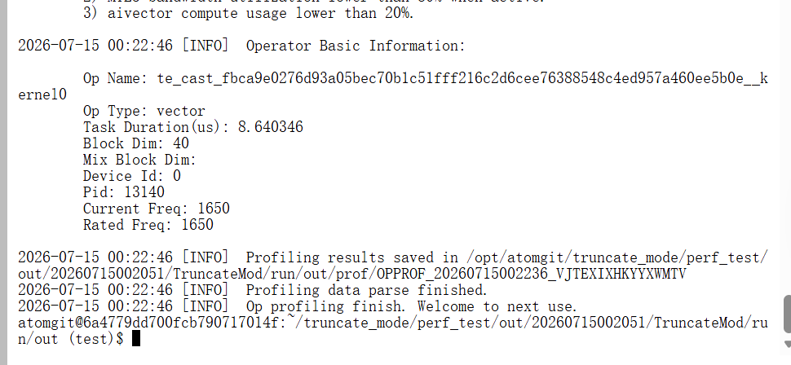 | 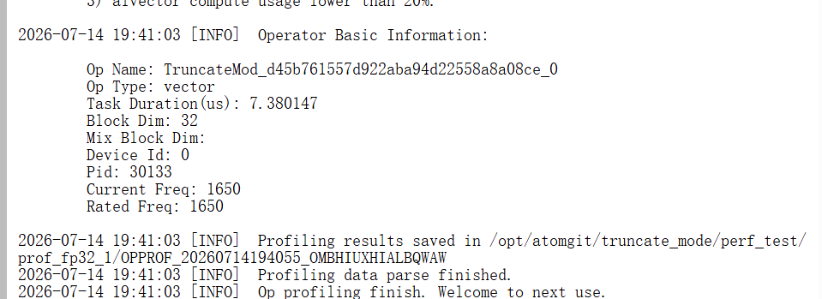
[20,32,125] | float32 | 通过 | 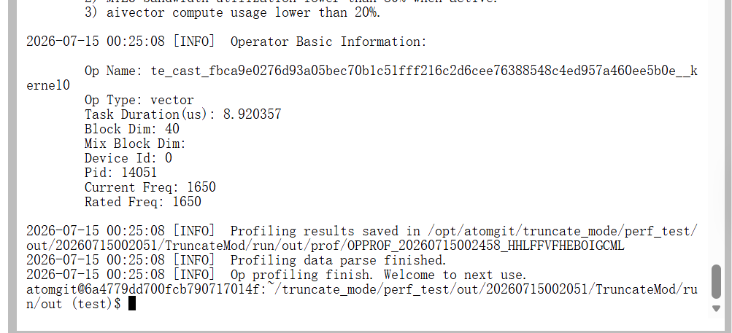 | 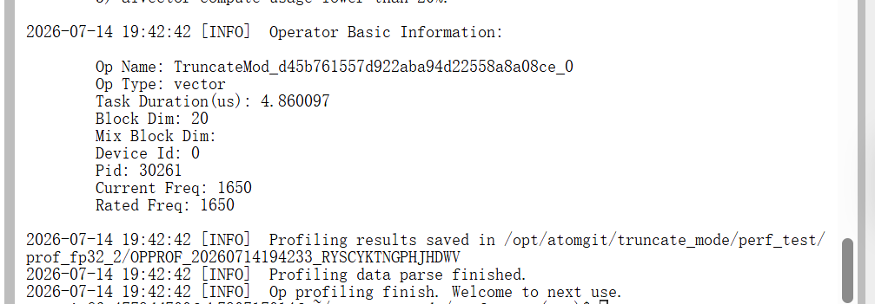
[32,10,32,128] | float16 | 通过 | 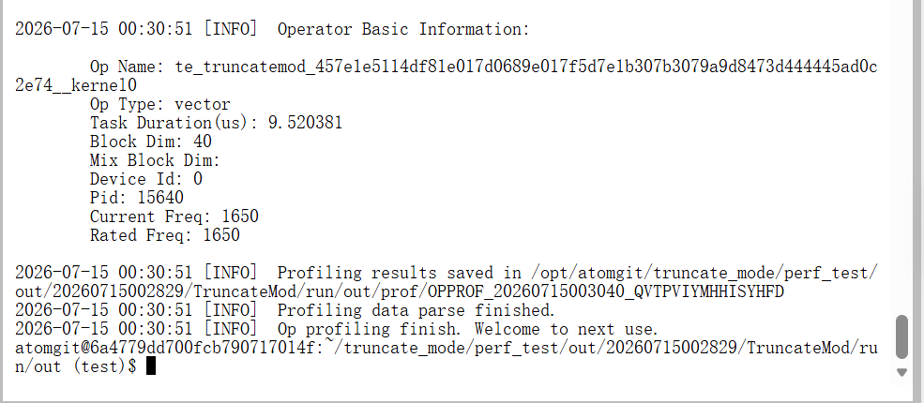 | 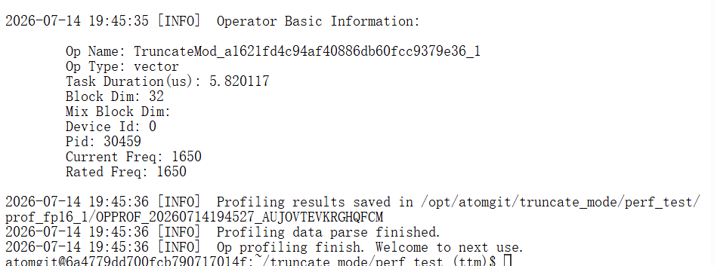
[20,32,125] | float16 | 通过 | 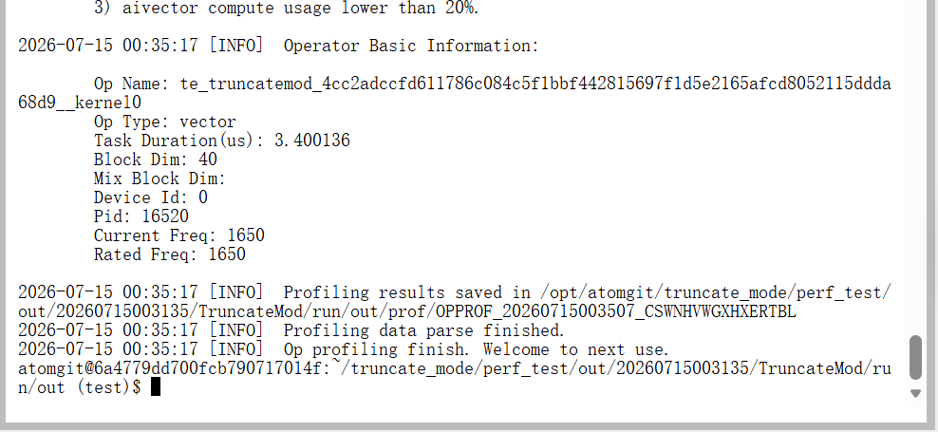 | 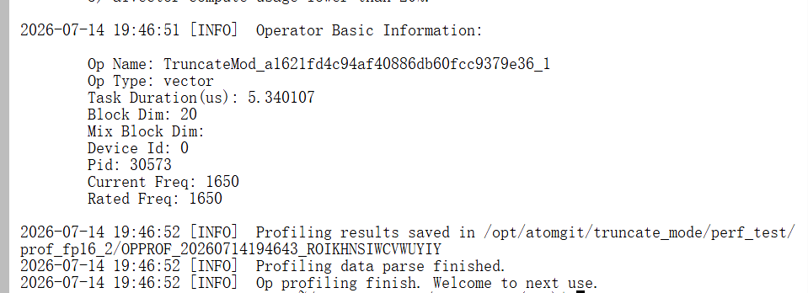
[32,10,32,128] | bfloat16 | 通过 | 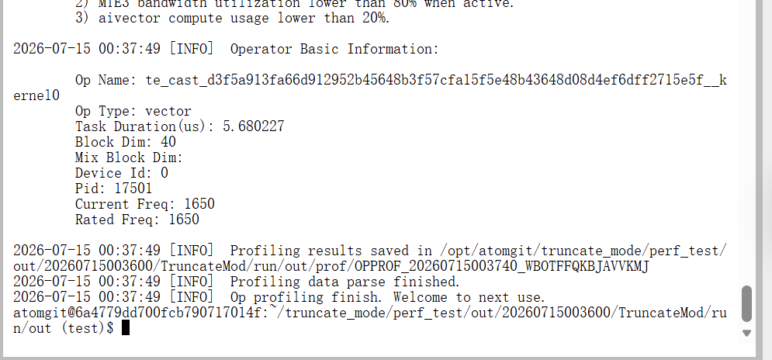 | 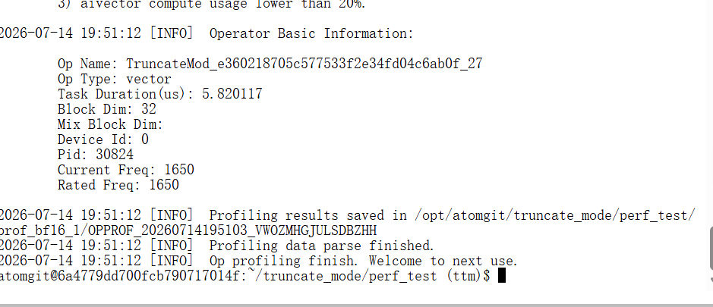
[20,32,125] | bfloat16 | 通过 | 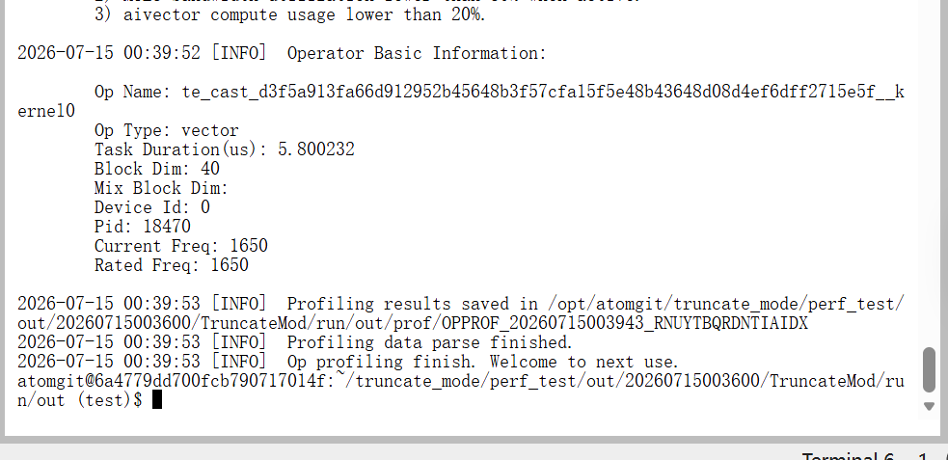 | 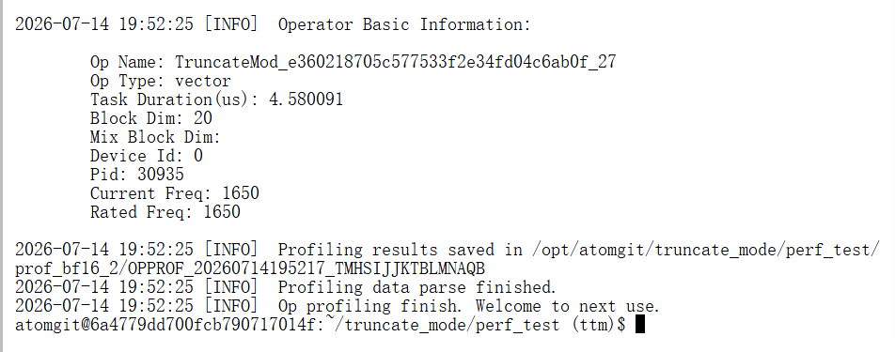
[20,32,125] | int32（非大数） | 通过 | 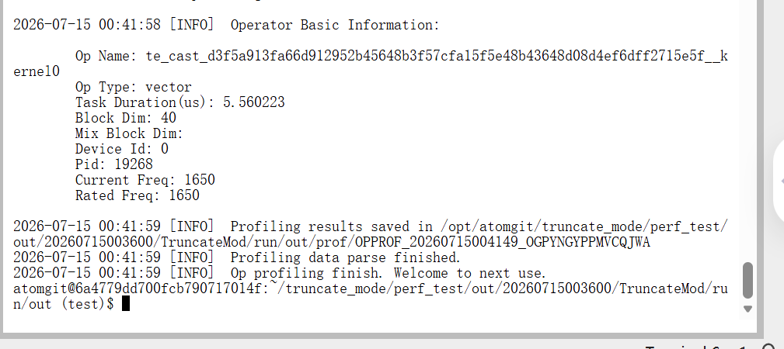 | 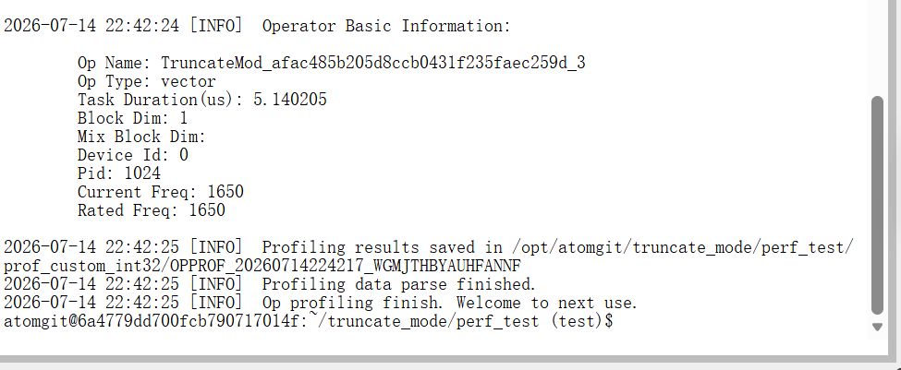
[32,10,32,128] | int32（非大数） | 通过 | 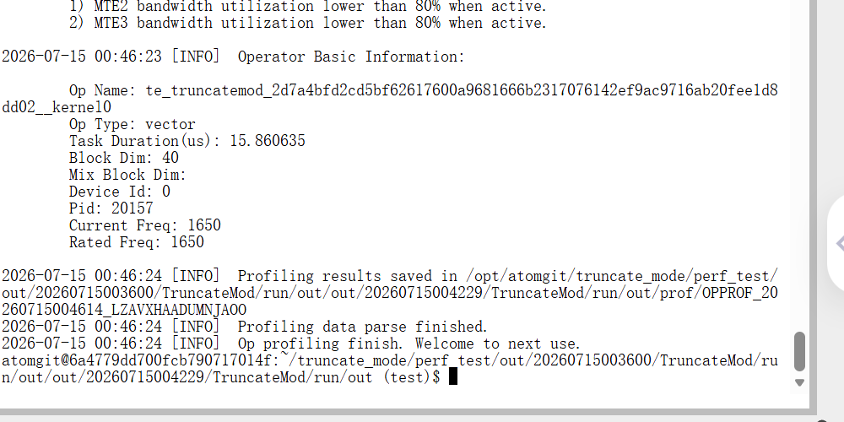
[20,32,125] | int32（大数） | 通过 | 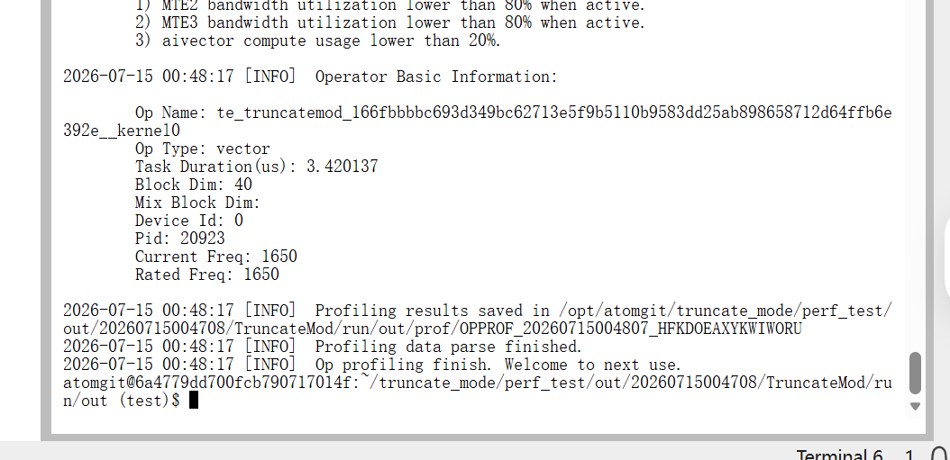 | 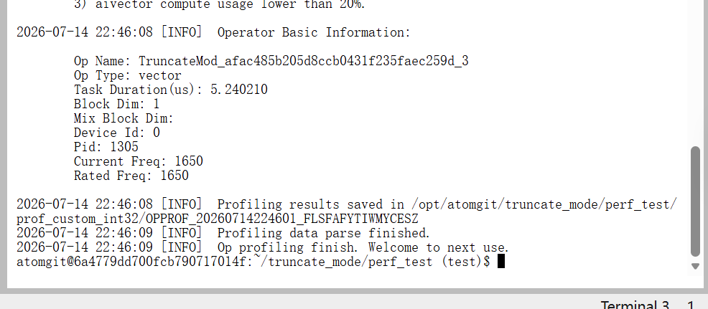
[32,32,10,32,128] | int32（大数） | 通过 | 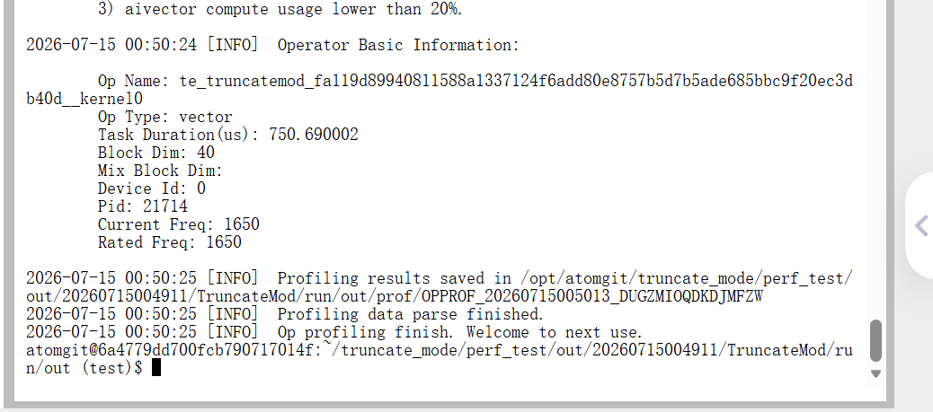 | 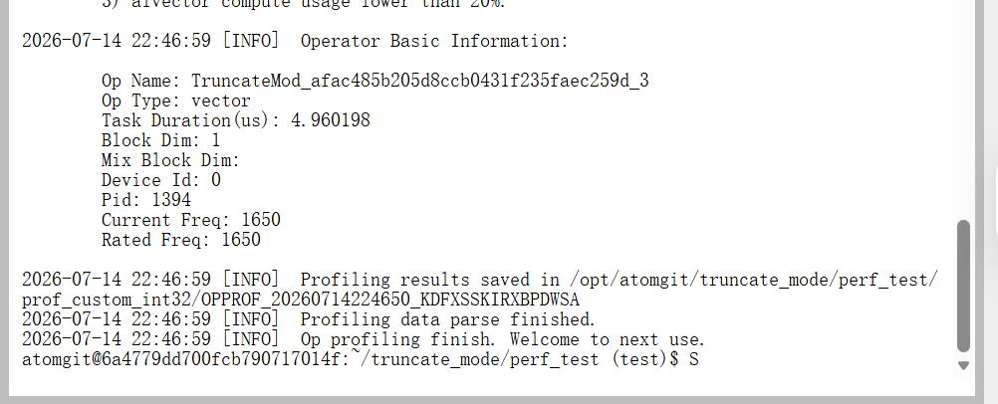

CannJudge平台用例测试 | 通过用例数量
 | 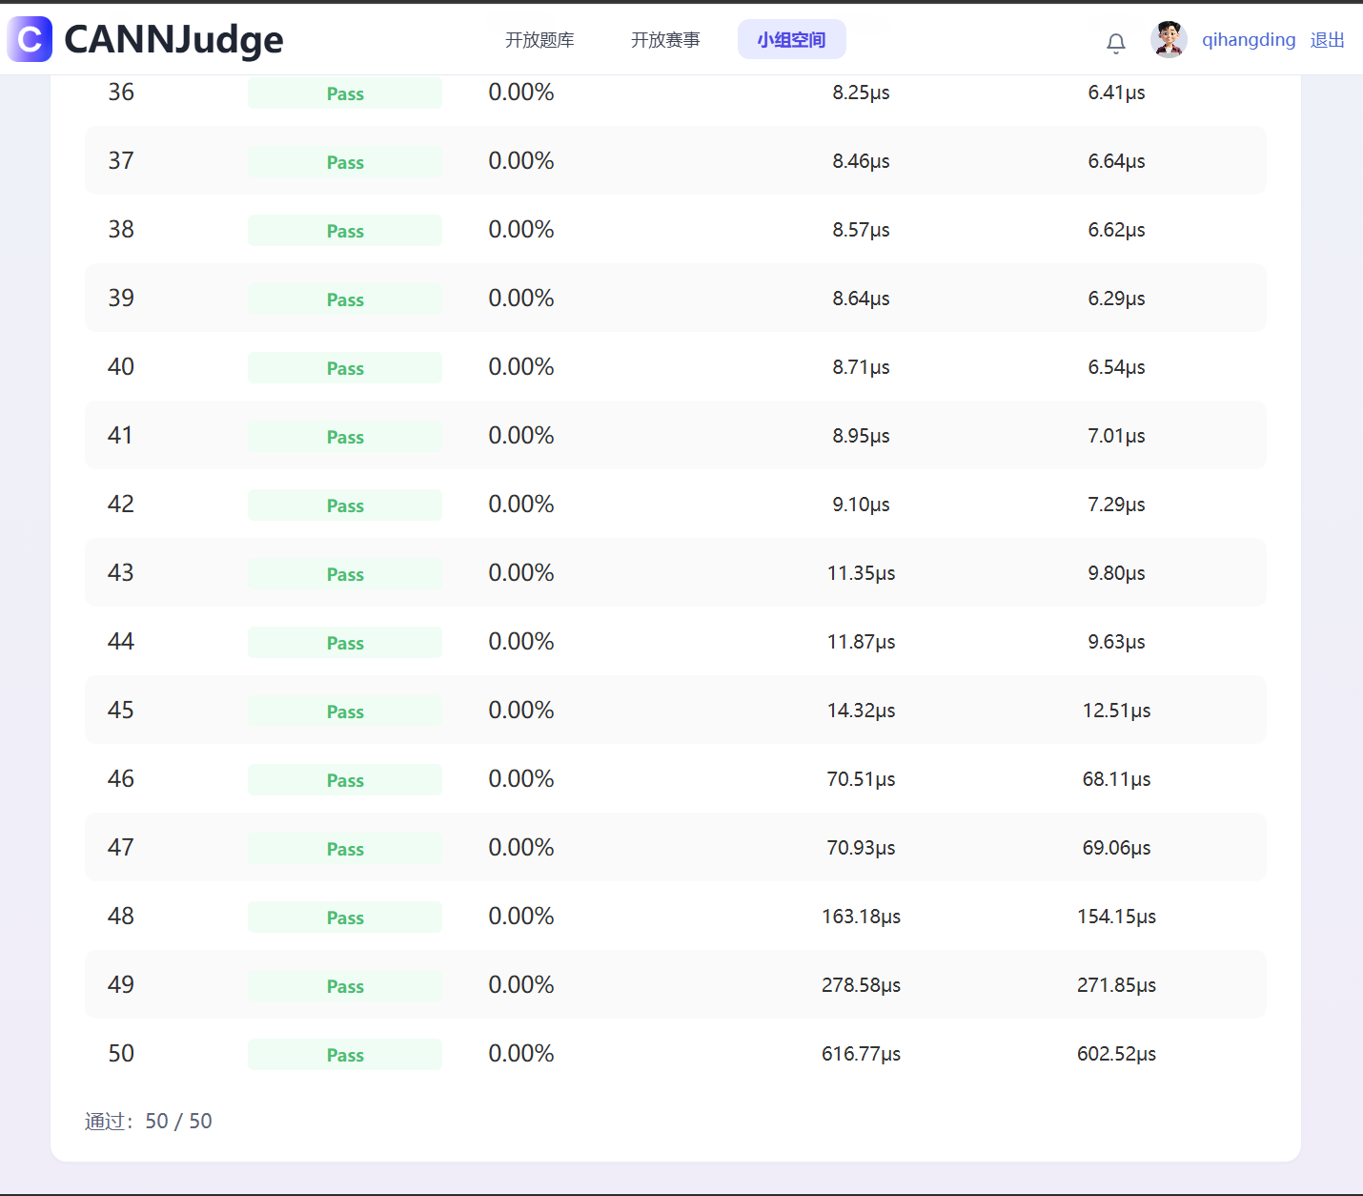
排名 | 提交人 | 提交时间 | 分数 | 测试点 1 | 测试点 2 | 测试点 3 | 测试点 4 | 测试点 5 | 测试点 6 | 测试点 7 | 测试点 8 | 测试点 9 | 测试点 10 | 测试点 11 | 测试点 12 | 测试点 13 | 测试点 14 | 测试点 15 | 测试点 16 | 测试点 17 | 测试点 18 | 测试点 19 | 测试点 20 | 测试点 21 | 测试点 22 | 测试点 23 | 测试点 24 | 测试点 25 | 测试点 26 | 测试点 27 | 测试点 28 | 测试点 29 | 测试点 30 | 测试点 31 | 测试点 32 | 测试点 33 | 测试点 34 | 测试点 35 | 测试点 36 | 测试点 37 | 测试点 38 | 测试点 39 | 测试点 40 | 测试点 41 | 测试点 42 | 测试点 43 | 测试点 44 | 测试点 45 | 测试点 46 | 测试点 47 | 测试点 48 | 测试点 49 | 测试点 50
5 | qihangding | 7/13/26 | 58.24 | 4.00μs | 4.28μs | 4.36μs | 6.55μs | 6.61μs | 6.60μs | 8.17μs | 8.27μs | 8.31μs | 8.27μs | 8.10μs | 8.23μs | 8.16μs | 8.17μs | 8.19μs | 8.27μs | 8.28μs | 8.34μs | 8.24μs | 8.28μs | 8.13μs | 8.32μs | 8.21μs | 8.22μs | 8.32μs | 8.31μs | 8.26μs | 8.22μs | 8.17μs | 8.20μs | 8.23μs | 8.22μs | 8.31μs | 8.22μs | 8.25μs | 8.25μs | 8.46μs | 8.57μs | 8.64μs | 8.71μs | 8.95μs | 9.10μs | 11.35μs | 11.87μs | 14.32μs | 70.51μs | 70.93μs | 163.18μs | 278.58μs | 616.77μs

